保守画面補充関連シーケンス
■青カセット交換

 | UI |  |  |  |  |  |  | サービス

 |  |  | → | → |  | 保守業務要求（開始） |  |  |  |  | 保守業務モード指定 補充系
 |  |  |  |  |  | 保守業務応答（開始） | ← | ←

 |  |  | → | → |  | 共通設定取得 |  |  |  |  | レシート印刷の設定値
 |  |  |  |  |  | 共通設定取得 | ← | ←

 |  |  | → | → |  | 逆両替算出要求 |  |  |  |  | 逆両替種別：4 釣銭硬貨基準(メイン)
 |  |  |  |  |  | 逆両替算出応答 | ← | ←

 |  | Amount
 |  |  |  | 差無
 |  |  |  |  | 差額なし
 |  |  |  | 正
 |  |  |  |  | 補充します画面
 |  |  |  | 負
 |  |  |  |  | 交換します画面

 |  | 交換完了

 |  |  | → | → |  | 非還流釣銭硬貨補充回収要求 |  |  |  |  | 対象：メイン
 |  |  |  |  |  | 非還流釣銭硬貨補充回収応答 | ← | ← |  |  | 動作：2 交換

 |  | 払い出し有無
 |  |  |  | 有り
 |  |  |  |  | 回収要求
 |  |  |  | → | → | 回収要求(request/money/collect) |  |  | ←非還流釣銭応答の上位金種をセット
 |  |  |  |  |  | 回収応答 | ← | ←
 |  |  |  |  |  | 回収通知 | ← | ←

 |  |  |  | → | → | 入出金レポート要求
 |  |  |  |  |  | 入出金レポート応答 | ← | ←

 |  |  |  | → | → | 保守業務要求(終了)
 |  |  |  |  |  | 保守業務応答(終了) | ← | ←

■ピンクカセット

 | UI |  |  |  |  |  |  | サービス

 |  |  | → | → |  | 保守業務要求（開始） |  |  |  |  | 保守業務モード指定 補充系
 |  |  |  |  |  | 保守業務応答（開始） | ← | ←

 |  |  | → | → |  | 共通設定取得 |  |  |  |  | レシート印刷の設定値
 |  |  |  |  |  | 共通設定取得 | ← | ←

 |  |  | → | → |  | 逆両替算出要求 |  |  |  |  | 逆両替種別：5 釣銭硬貨基準(サブ)
 |  |  |  |  |  | 逆両替算出応答 | ← | ←

 |  | Amount
 |  |  |  | 差無
 |  |  |  |  | 差額なし
 |  |  |  | 正
 |  |  |  |  | 補充します画面
 |  |  |  | 負
 |  |  |  |  | 交換します画面

 |  | 交換完了

 |  |  | → | → |  | 非還流釣銭硬貨補充回収要求 |  |  |  |  | 対象：サブ
 |  |  |  |  |  | 非還流釣銭硬貨補充回収応答 | ← | ← |  |  | 動作：2 交換

 |  | 払い出し有無
 |  |  |  | 有り
 |  |  |  |  | 回収要求
 |  |  |  | → | → | 回収要求(request/money/collect) |  |  | ←非還流釣銭応答の上位金種をセット
 |  |  |  |  |  | 回収応答 | ← | ←
 |  |  |  |  |  | 回収通知 | ← | ←

 |  |  |  | → | → | 入出金レポート要求
 |  |  |  |  |  | 入出金レポート応答 | ← | ←

 |  |  |  | → | → | 保守業務要求(終了)
 |  |  |  |  |  | 保守業務応答(終了) | ← | ←

■青＆ピンクカセット

 | UI |  |  |  |  |  |  | サービス

 |  |  | → | → |  | 保守業務要求（開始） |  |  |  |  | 保守業務モード指定 補充系
 |  |  |  |  |  | 保守業務応答（開始） | ← | ←

 |  |  | → | → |  | 共通設定取得 |  |  |  |  | レシート印刷の設定値
 |  |  |  |  |  | 共通設定取得 | ← | ←

 |  |  | → | → |  | 逆両替算出要求 |  |  |  |  | 逆両替種別：6 釣銭硬貨基準(メイン＆サブ)
 |  |  |  |  |  | 逆両替算出応答 | ← | ←

 |  | Amount
 |  |  |  | 差無
 |  |  |  |  | 差額なし
 |  |  |  | 正
 |  |  |  |  | 補充します画面
 |  |  |  | 負
 |  |  |  |  | 交換します画面

 |  | 交換完了

 |  |  | → | → |  | 非還流釣銭硬貨補充回収要求 |  |  |  |  | 対象：メイン＆サブ
 |  |  |  |  |  | 非還流釣銭硬貨補充回収応答 | ← | ← |  |  | 動作：2 交換

 |  | 払い出し有無
 |  |  |  | 有り
 |  |  |  |  | 回収要求
 |  |  |  | → | → | 回収要求(request/money/collect) |  |  | ←非還流釣銭応答の上位金種をセット
 |  |  |  |  |  | 回収応答 | ← | ←
 |  |  |  |  |  | 回収通知 | ← | ←

 |  |  |  | → | → | 入出金レポート要求
 |  |  |  |  |  | 入出金レポート応答 | ← | ←

 |  |  |  | → | → | 保守業務要求(終了)
 |  |  |  |  |  | 保守業務応答(終了) | ← | ←

■硬貨手動追加

 | UI |  |  |  |  |  |  | サービス

 |  |  | → | → |  | 保守業務要求（開始） |  |  |  |  | 保守業務モード指定 補充系
 |  |  |  |  |  | 保守業務応答（開始） | ← | ←

 |  |  | → | → |  | 共通設定取得 |  |  |  |  | レシート印刷の設定値
 |  |  |  |  |  | 共通設定取得 | ← | ←

 |  | 数値入力

 |  | 交換完了

 |  |  | → | → |  | 非還流釣銭硬貨補充回収要求 |  |  |  |  | 対象：メイン＆サブ
 |  |  |  |  |  | 非還流釣銭硬貨補充回収応答 | ← | ← |  |  | 動作：3 指定枚数補充

 |  | 払い出し有無
 |  |  |  | 有り
 |  |  |  |  | 回収要求
 |  |  |  | → | → | 回収要求(request/money/collect) |  |  | ←非還流釣銭応答の上位金種をセット
 |  |  |  |  |  | 回収応答 | ← | ←
 |  |  |  |  |  | 回収通知 | ← | ←

 |  |  |  | → | → | 入出金レポート要求
 |  |  |  |  |  | 入出金レポート応答 | ← | ←

 |  |  |  | → | → | 保守業務要求(終了)
 |  |  |  |  |  | 保守業務応答(終了) | ← | ←

■課題
・ 現状、notice_indataのstatusAction=falseで入金完了を押せるようにしている。
notice_indataの代わりに両替通知を使うと
本当の両替完了通知と、両替入金完了の2つの意味を持ってしまい
機能が複雑になる。
とはいえ、notice_indataに逆両替金額を載せるのはNGだし
ここのタイミングで、何故か突然notice_indataを監視するのにも違和感がある。
■対応案
notice_status_exchangeに、入金と出金の区分を追加して、
入金中の通知、出金中の通知と使い分ける
■紙幣補充

 | UI |  |  |  |  |  |  | サービス

 |  |  | → | → |  | 保守業務要求（開始） |  |  |  |  | 保守業務モード指定 補充系
 |  |  |  |  |  | 保守業務応答（開始） | ← | ←

 |  |  | → | → |  | 共通設定取得 |  |  |  |  | レシート印刷の設定値
 |  |  |  |  |  | 共通設定取得 | ← | ←

 |  |  | → | → |  | 両替要求 |  |  |  |  | 紙幣のみ＆逆両替指定
 |  |  |  |  |  | 両替応答 | ← | ←
 |  | 入金

 |  |  |  |  |  | 両替通知 | ← | ← |  | ※通知拡張し逆両替金枚数セット(画面表示用) |  | 拡張TOPIC
 |  |  |  |  |  |  |  |  |  |  | ※入金通知（両替要求 1：開始指定時） |  | notice_status_exchange
 |  |  |  |  |  |  |  |  |  |  |  |  |  | 拡張1
 |  | 入金完了 |  |  |  |  |  |  |  |  |  |  |  |  | 逆両替指定時、逆両替金種と枚数も返却する。
 |  |  |  |  |  |  |  |  |  |  |  |  |  |  | notice_indataの代わりに、UI側に両替中、両替完了で通知する。
 |  |  | → | → |  | 両替要求 |  |  |  |  | 動作モード 確定 |  |  | 拡張2
 |  |  |  |  |  | 両替応答 | ← | ← |  |  |  |  |  |  | 両替に関して、入金、出金の区分を追加
 |  |  |  |  |  | 両替通知 | ← | ← |  |  | ※出金通知(両替要求2：確定指定時) |  |  |  | 入金動作時の、notice_indataをnotice_status_exchangeに置き換える。
 |  |  |  |  |  |  |  |  |  |  |  |  |  |  |  | → 入金時には、入金として通知
 |  |  |  |  |  |  |  |  |  |  |  |  |  |  | 出金動作時
 |  |  |  | → | → | 入出金レポート要求 |  |  |  |  |  |  |  |  |  | →出金時には、出金として通知
 |  |  |  |  |  | 入出金レポート応答 | ← | ← |  |  |  |  |  | 概要記述変更
 |  |  |  |  |  |  |  |  |  |  |  |  |  |  | notice_status_exchange
 |  |  |  | → | → | 保守業務要求(終了) |  |  |  |  |  |  |  |  |  | 出金時
 |  |  |  |  |  | 保守業務応答(終了) | ← | ← |  |  |  |  |  |  |  |  | 両替処理が完了した時点で情報を通知する
 |  |  |  |  |  |  |  |  |  |  |  |  |  |  |  |  | request_money_exchange，両替パターン(0=逆両替，1=全て1系金種で両替，2=1系，5系混在で両替)に従い 両替指示金額または両替指示枚数通り出金が完了した場合に，動作状況(false:両替完了)を通知す
 |  |  |  |  |  |  |  |  |  |  |  |  |  |  |  | 入金時
 |  |  |  |  |  |  |  |  |  |  |  |  |  |  |  |  | 入金中は、入金タイプを指定し、statusAction=true、falseの通知をnotice_indata相当の動作を行う。
 |  |  |  |  |  |  |  |  |  |  |  |  |  |  | request_money_exchange
 |  |  |  |  |  |  |  |  |  |  |  |  |  |  |  | 支援機能「現金入出金制御」に対して入金開始を要求する
 |  |  |  |  |  |  |  |  |  |  |  |  |  |  |  | 入金枚数は，入金データ通知(Topic：notice_indata)両替ステータス通知(topic：notice_status_exchange)を，処理状況が遷移した時点でタイプ：入金でリアルタイムに通知する
 |  |  |  |  |  |  |  |  |  |  |  |  |  |  |  | 入金確定（両替開始）に対して，指定された両替パターンに従い両替を行う
 |  |  |  |  |  |  |  |  |  |  |  |  |  |  |  | 両替結果は，両替ステータス通知（Topic:notice_status_exchange）で、タイプ：出金で行う

No8
■ 紙幣補充
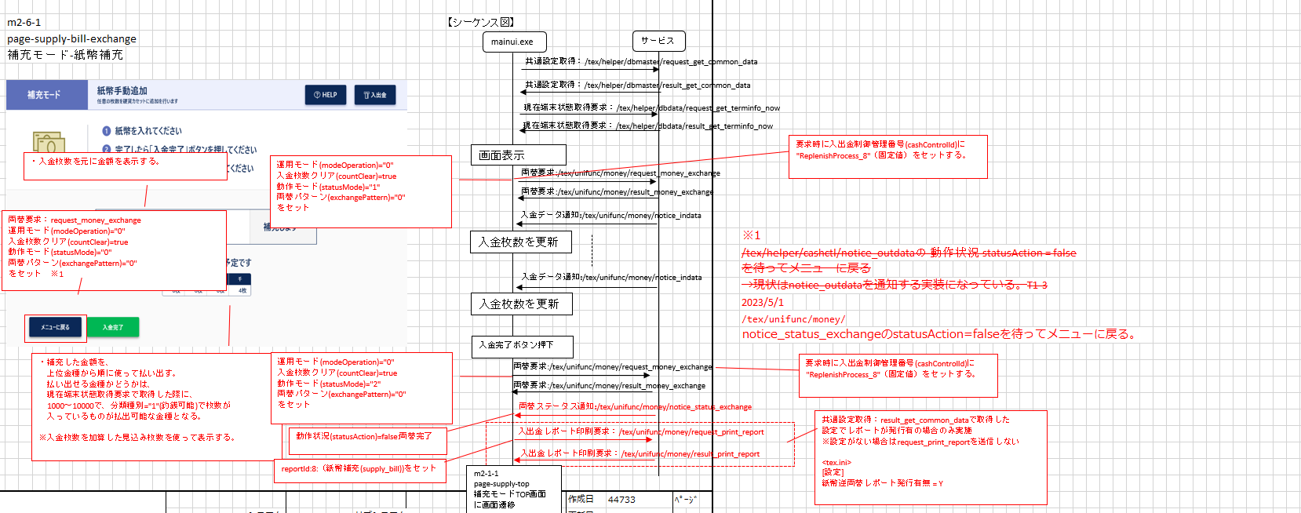

両替時のnotice_indata監視を
notice_status_exchangeへ変更
通知時は、区分：入金、statuAction：true(両替中)
入金完了っぽい動作を検知時
区分：入金、statusAction：false(両替完了)

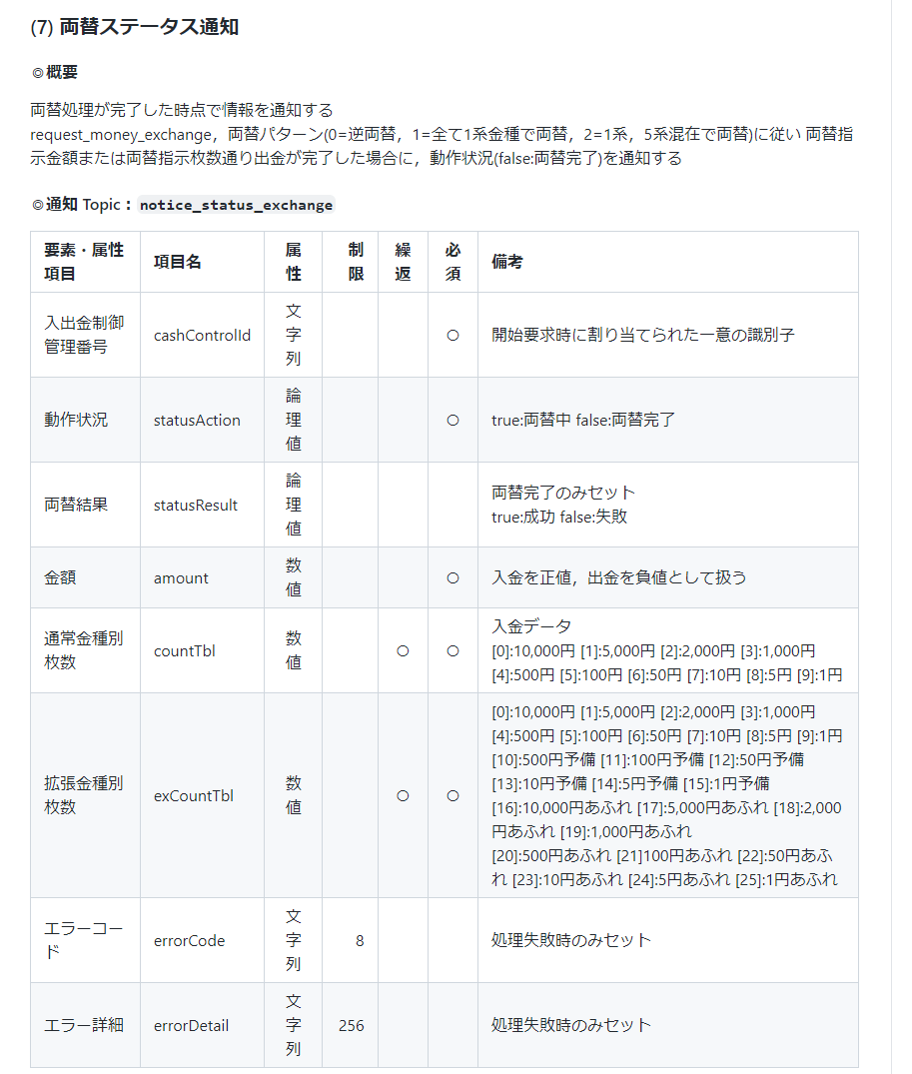

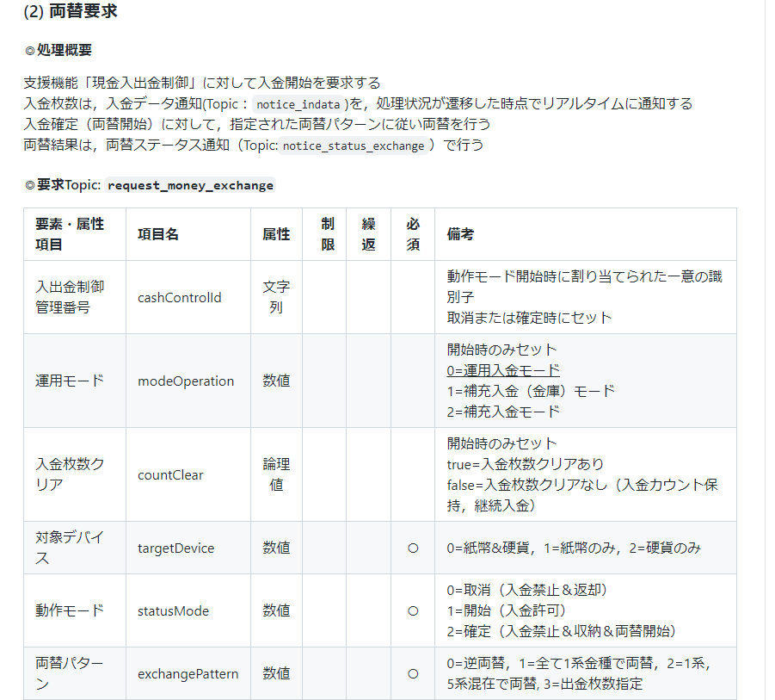

入金・出金区分を追加
exchangeType: 1:入金 2:出金 必須

両替予定枚数を追加
両替予定枚数は、両替パターンに基づいた内容でtex_moneyが算出しセット
数値配列
[0]:10,000円 [1]:5,000円 [2]:2,000円 [3]:1,000円 [4]:500円 [5]:100円 [6]:50円 [7]:10円 [8]:5円 [9]:1円

No9
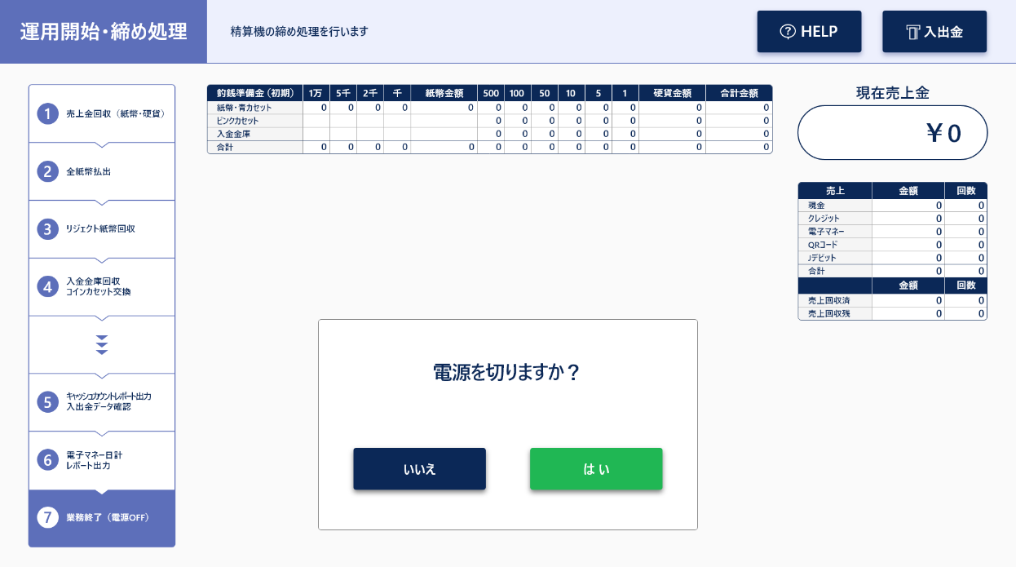

この画面で、左記範囲内を売上金0にする必要がある。
取得元が、paymentになる。

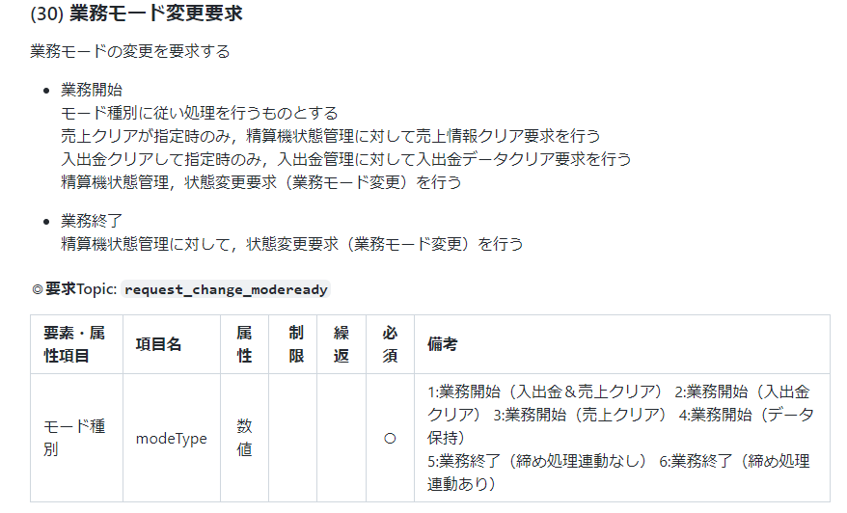

業務終了中の売上金クリアが存在しない。
7：業務終了（売上金クリア）が欲しい
※実質、売上金保持業務開始は機能しない・・・・ってことかな？fit-aは

fit-aでは、業務終了タイミングでも売上金クリアを実施して
補充のタイミングでも実施しているらしく
モード種別的に追加しないと実現が不可能

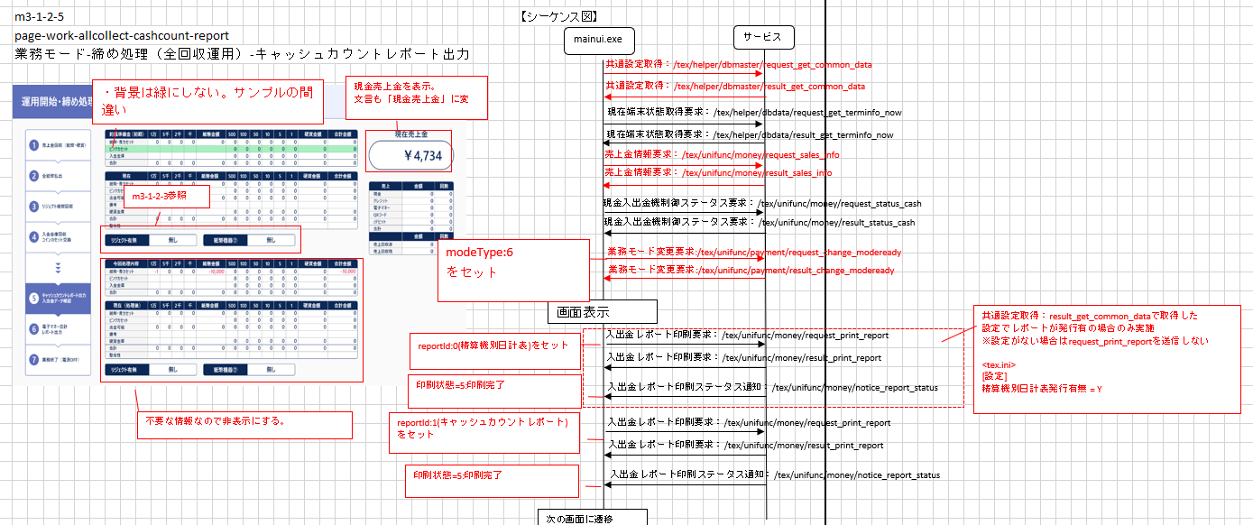

上記トピックは、締め画面中だと
キャッシュカウントレポート画面表示前に実施されているが、売上金クリアは含まれていない。

No9_13P対応
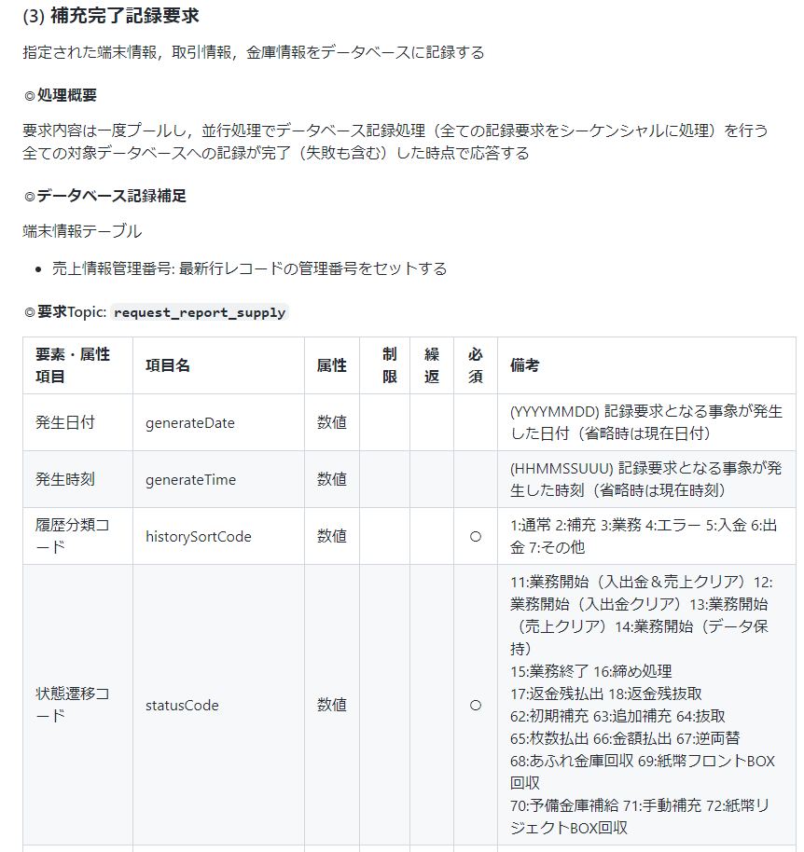
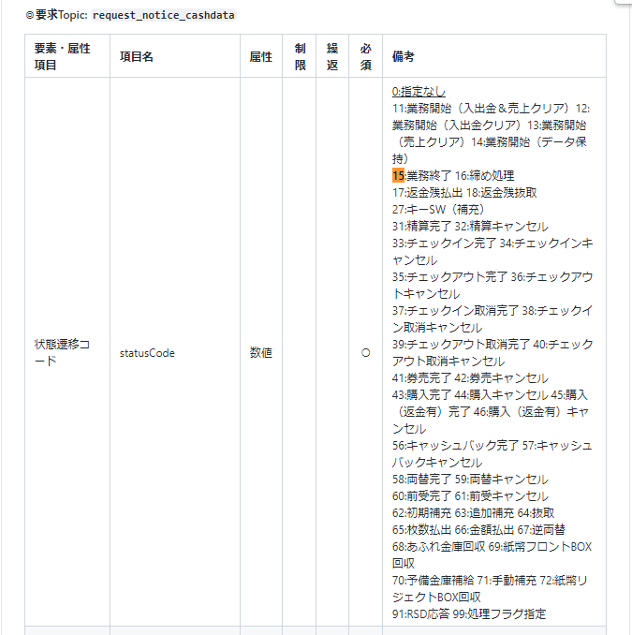
1．1-2の業務モード変更に追加
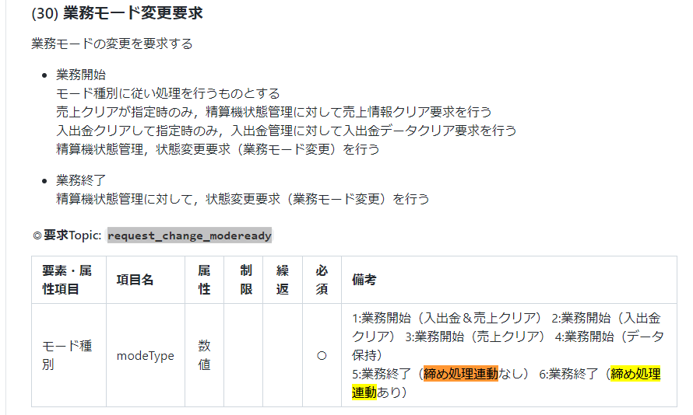

特別改修無し
6：業務終了は売上クリア有り
5の場合には締め処理時に売上クリアはしない（GE）だけで、GCは無いフローで使う

今こんな感じ
[DEBUG] 2023/07/12 13:04:36.212617 (MQTT) Receive,/tex/unifunc/payment/request_change_modeready,{"modeType":6,"requestInfo":{"pcId":"10.120.10.229","processId":"00001d38","requestId":"MainUI_operationCode_0"}}
[TRACE] 2023/07/12 13:04:36.213166 (gyoumuManager) ChangeMode IN(modeType:6)
[TRACE] 2023/07/12 13:04:36.213166 (gyoumuManager) ChangeMode CALL g.cardManager.RequestReadEnd() カード読取り終了要求
[TRACE] 2023/07/12 13:04:36.213166 (gyoumuManager) ChangeMode CALL g.texStatusManager.RequestChangeModeReady()
[DEBUG] 2023/07/12 13:04:36.213681 (MQTT) Subscribe client.Subscribe OK,/tex/unifunc/status/result_change_modeready
[DEBUG] 2023/07/12 13:04:36.233925 (MQTT) Publish,/almex/helper/card/request_read_end,{"cardSurplus":false,"deviceTbl":[],"requestInfo":{"processId":"00001320","requestId":"texpayment-00000006"}}
[DEBUG] 2023/07/12 13:04:36.268939 (MQTT) Publish,/tex/unifunc/status/request_change_modeready,{"modeClear":0,"modeReady":1,"requestInfo":{"processId":"00001320","requestId":"texpayment-00000007"}}
[DEBUG] 2023/07/12 13:04:36.284130 (MQTT) Receive,/tex/unifunc/status/result_change_modeready,{"requestInfo":{"pcId":"","processId":"00001320","requestId":"texpayment-00000007"},"result":true}
[DEBUG] 2023/07/12 13:04:36.284644 (MQTT) Unsubscribe client.Subscribe OK,/tex/unifunc/status/result_change_modeready
[TRACE] 2023/07/12 13:04:36.284644 (gyoumuManager) ChangeMode OUT(errorTypeCode:0)
[DEBUG] 2023/07/12 13:04:36.299893 (MQTT) Publish,/tex/unifunc/payment/result_change_modeready,{"requestInfo":{"pcId":"10.120.10.229","processId":"00001d38","requestId":"MainUI_operationCode_0"},"result":true}

6 の場合の情報クリア動作を追加
 | 1-3への有高関連クリア要求追加（投げていないので投げる）
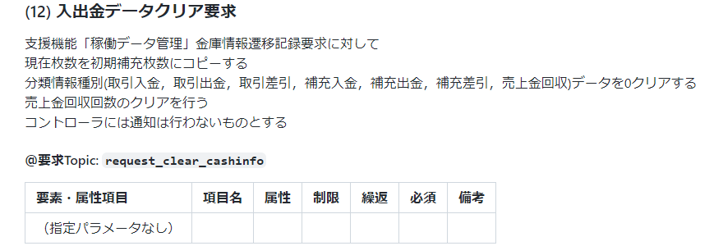

2．1-1の状態変更要求に追加
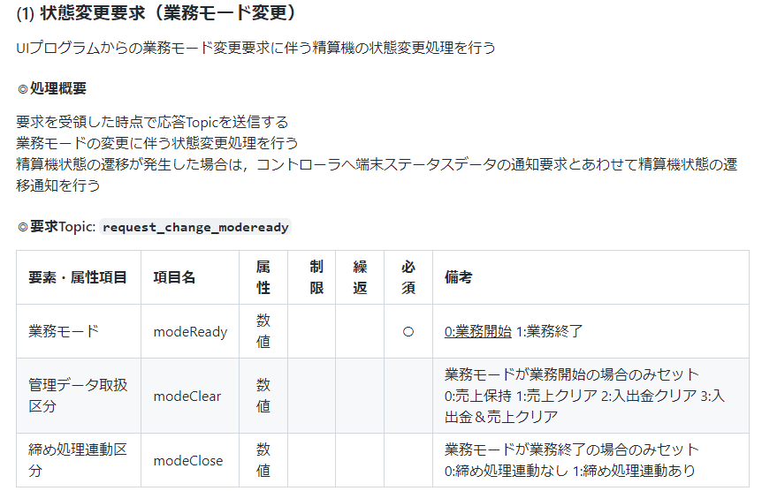

0の場合
業務終了：15を
db、コントローラーに連携する。(GE)
1の場合
業務終了:16を
db、コントローラーに連携する。(GC)

 |  |  | ※今はmodeReadyが1の場合、15固定となっている。

 | 2-4(DB)は、16：「締め処理」受信時、売上金クリアを実施する。 | 2-2、コントローラーは多分横流ししているのであれば、改修無し？

